需求
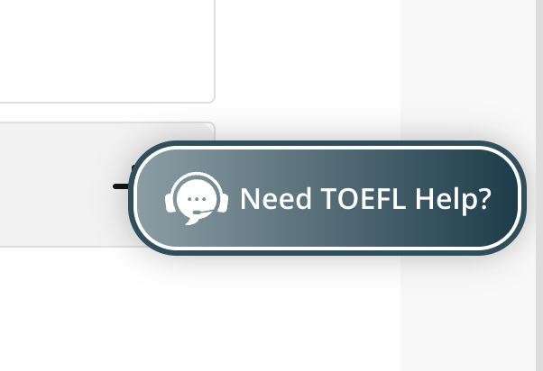
# 上传或者下载简历
 | 员工可以将自己的简历提交至服务器，服务器显示提交日期
 | 如果提交日期超过三个月则提醒员工更新简历，如果没有变动则点击按钮维持原状
 | 作为管理者可以查看上传记录，和下载员工简历（多项下载）

# 报销表上传
 | 员工在月末时候将自己的 交通费用表上传到 服务器
 | 员工可以将自己的其他费用表上床到服务器
 | 管理者可以下载员工交通费用表
 | 管理者可以下载员工其他费用表

# 出勤表上传
 | 员工可以上传自己的出勤表

# 希望出现类似网页助手的部分

画面设计

https://www.basenet.co.jp/recruit/index.html

